1-2
テストケースID | IT-APP-1-2-1
PC操作状況Dashboardの件数に3桁区切りのカンマが付いていない

テストケースID | IT-APP-1-2-2
数値型のoperationCodeに3桁区切りのカンマが付いていない
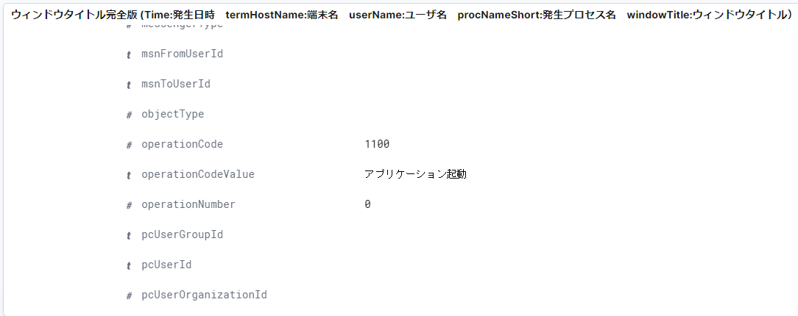

その他の項目（項目名の左隣に＃マークが付いているもの）の値にも3桁区切りのカンマが付いていない

1-3
テストケースID | IT-APP-1-3-1
ファイル操作・印刷状況DashboardのProcIdに3桁区切りのカンマが付いていない
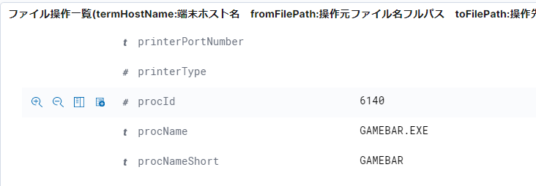

その他の項目（項目名の左隣に＃マークが付いているもの）の値にも3桁区切りのカンマが付いていない

1-4
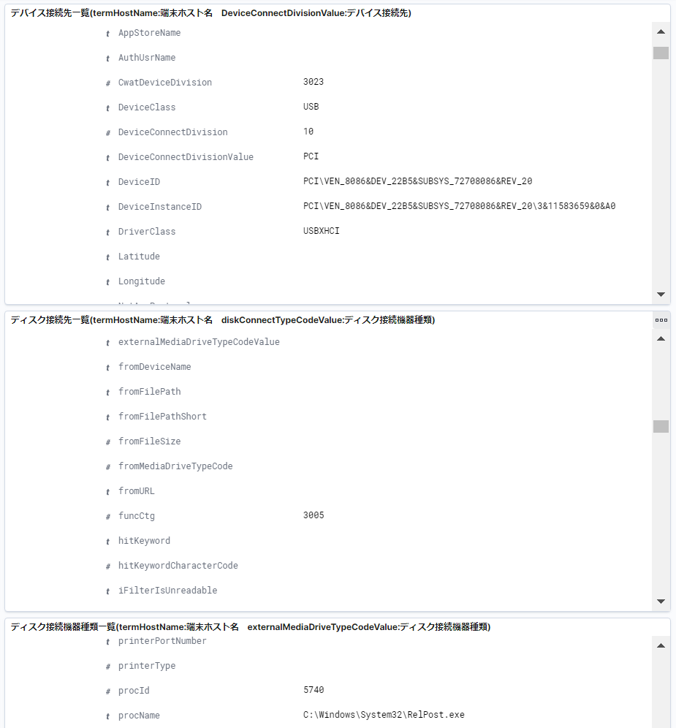
テストケースID | IT-APP-1-4-1
デバイス接続状況DashboardのtermAreaIdに3桁区切りのカンマが付いていない
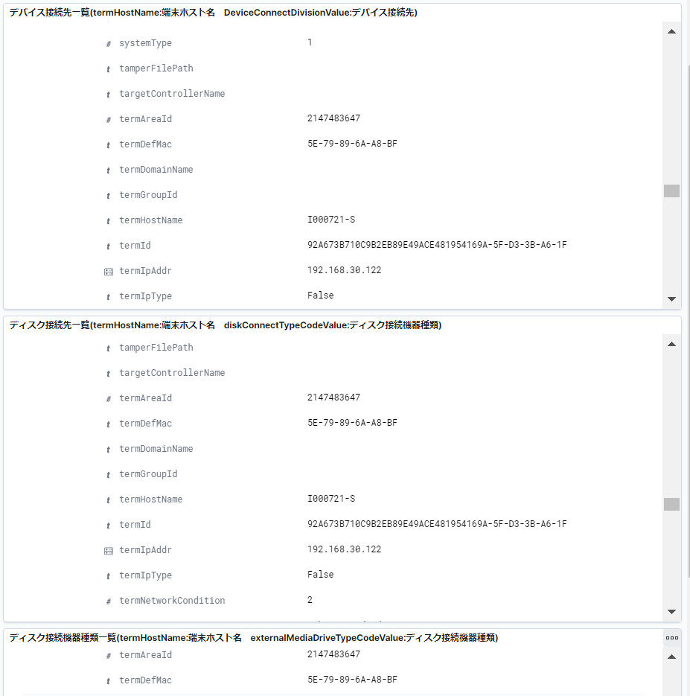

その他の項目（項目名の左隣に＃マークが付いているもの）の値にも3桁区切りのカンマが付いていない

